信用交易
融资融券市场交易数据统计(2023-05-05)

标的证券 | 融资融券余额（亿元） | 融资余额（亿元） | 融券余额（亿元） | 融资买入额（亿元） | 融资融券规模变化（亿元） | 融资余额增幅(‰) | 融券余额增幅(%)
统计数据 | 16,126.42 | 15,205.46 | 919.33 | 794.21 | -48.95 | -2.51 | -1.16
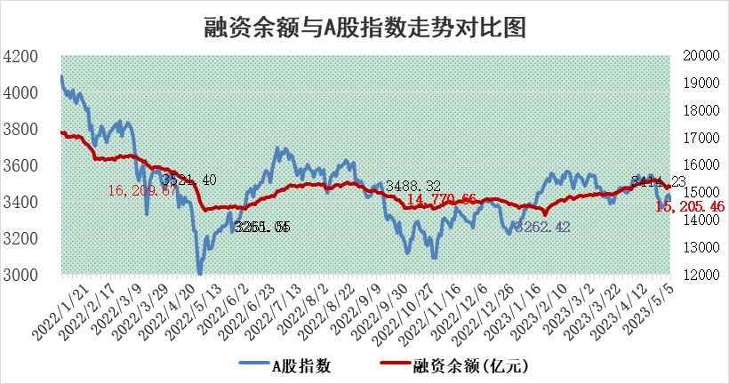

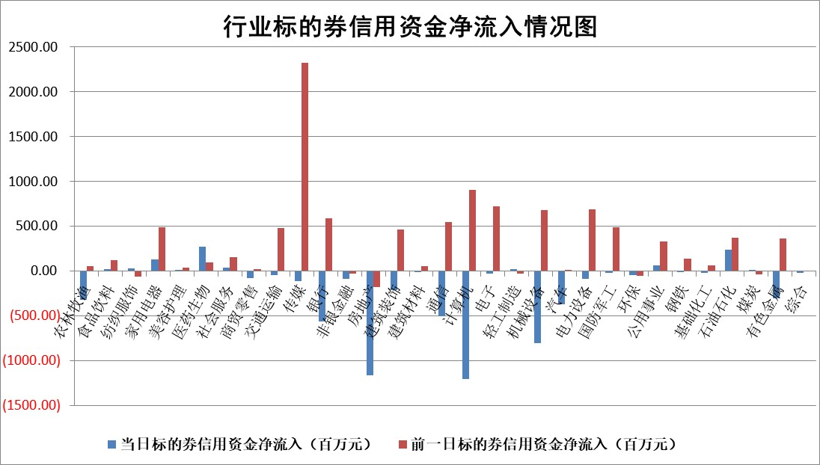

标的基金代码 | 标的基金简称 | 融资余额/市值(%) | 融资余额增幅(%) | 融资买入额/成交金额(%) | （融资余额净增额-融券余额净增额）/市值(‱) | 融券余额降幅(%) | ABS[（融资余额净增额-融券余额净增额）/市值净增额-1](%)
159902 | 华夏中小板ETF | 0.00 | 0.00 | 0.00 | 0.00 | 0.00 | 100.00
159915 | 易方达创业板ETF | 1.75 | 2.86 | 5847.59 | 3.50 | -22.35 | 102.75
159919 | 嘉实沪深300ETF | 4.60 | -1.17 | 0.50 | -5.12 | 3.22 | 83.92
159920 | 华夏恒生ETF | 65.67 | -0.03 | 2.20 | -2.18 | -0.45 | 104.90
159922 | 嘉实中证500ETF | 1.08 | -18.05 | 581.63 | -13.77 | 1.39 | 83.52
159925 | 南方沪深300ETF | 0.02 | -5.01 | 0.00 | -0.11 | 0.00 | 99.64
159928 | 消费ETF | 0.81 | -0.59 | 0.74 | -0.54 | -0.61 | 100.89
159934 | 易方达黄金ETF | 369.03 | -0.46 | 18.45 | -171.21 | 0.00 | 539.91
159939 | 全指信息技术ETF | 0.57 | 1.50 | 51.55 | 1.16 | 1.17 | 100.84
159940 | 全指金融地产ETF | 0.13 | -1.30 | 0.02 | -0.18 | 0.00 | 100.11
159995 | 半导体芯片ETF | 2.47 | 1.98 | 281.66 | 4.41 | -1.15 | 107.97
159997 | 天弘中证电子ETF | 1.94 | 2.29 | 2.49 | 4.76 | 1.56 | 103.00
159998 | 天弘中证计算机主题ETF | 0.42 | -26.07 | 0.17 | -7.65 | 16.21 | 89.18
510050 | 华夏上证50ETF | 10.20 | -0.18 | 22.40 | -0.01 | 9.54 | 99.99
510180 | 华安上证180ETF | 0.46 | -0.14 | 1.03 | -0.08 | -0.67 | 99.79
510880 | 华泰柏瑞红利ETF | 0.33 | 40.28 | 5.88 | 10.00 | 11.56 | 80.03
510900 | 易方达恒生H股ETF | 97.80 | -0.08 | 4.22 | -7.74 | 0.00 | 107.76
511010 | 5年期国债ETF | 0.00 | 0.00 | 0.00 | 0.00 | 0.00 | 100.00
511380 | 可转债及可交换债券ETF | 7.85 | 5.29 | 2.06 | 39.43 | 0.00 | 150.72
512000 | 全指证券ETF | 5.42 | -5.71 | 23.36 | -35.18 | -6.50 | 77.46
512010 | 沪深300医药卫生ETF | 3.98 | 0.02 | 36.04 | 1.36 | 8.17 | 101.18
512070 | 沪深300非银ETF | 1.35 | -10.68 | 87.44 | -14.70 | 75.48 | 106.97
512400 | 南方中证申万有色金属ETF | 1.34 | -3.70 | 0.24 | -5.17 | -0.03 | 97.19
512580 | 广发中证环保产业ETF | 0.92 | -0.64 | 0.25 | -0.06 | 1.18 | 99.96
512660 | 国泰中证军工ETF | 2.55 | 0.36 | 9.24 | -0.96 | -5.78 | 99.17
512800 | 华宝中证银行ETF | 15.50 | 0.44 | 1.85 | 5.02 | -3.69 | 121.77
512980 | 广发中证传媒ETF | 0.90 | -7.62 | 628.52 | -6.51 | 3.70 | 98.58
515030 | 华夏中证新能源汽车ETF | 2.14 | 0.60 | 26.55 | 2.30 | 1.64 | 100.78
515050 | 华夏中证5G通信主题ETF | 1.14 | -0.91 | 6.56 | -1.25 | -1.26 | 99.19
515070 | 华夏中证人工智能ETF | 2.07 | -3.67 | 7.31 | -7.10 | 2.05 | 90.84
标的股票比较指标 |  | 融资余额/流通A股市值(%) | 融资余额增幅(%) | 融资买入额/成交金额(%) | （融资余额净增额-融券余额净增额）/流通A股市值(‱) | 融券余额降幅(%) | ABS[（融资余额净增额-融券余额净增额）/流通A股市值净增额-1](%)
前十名标的个股 |  | 仁东控股 | 星环科技 | 和元生物 | 步科股份 | 华铁股份 | 绿岛风
 |  | 永信至诚 | 华设集团 | 金石资源 | 蕾奥规划 | 美好置业 | 海光信息
 |  | 全柴动力 | 三七互娱 | 上海雅仕 | 圣诺生物 | 宋都股份 | 南山智尚
 |  | 莱茵生物 | 航天宏图 | 普冉股份 | 国力股份 | 中天金融 | 华脉科技
 |  | 海兰信 | 老凤祥 | 冠龙节能 | 川网传媒 | 正邦科技 | 金石资源
 |  | 大立科技 | 步科股份 | 嘉化能源 | 普冉股份 | 阳光城 | 臻镭科技
 |  | 晨鸣纸业 | 圣诺生物 | 利安隆 | 华设集团 | 世茂股份 | 路维光电
 |  | 先惠技术 | 美邦服饰 | 南山铝业 | 宇环数控 | 紫鑫药业 | 华友钴业
 |  | 司尔特 | 蕾奥规划 | 渝三峡A | 必易微 | 泛海控股 | 卓越新能
 |  | 亚通股份 | 普冉股份 | 包钢股份 | 有研粉材 | 新华联 | 晶华微
后十名标的个股 |  | 数源科技 | 华铁股份 | 华铁股份 | 慧辰股份 | 南天信息 | 润丰股份
 |  | 蓝光发展 | 慧辰股份 | 慧辰股份 | 中国中期 | 南凌科技 | 连云港
 |  | 中通国脉 | 中天金融 | 中天金融 | 华铁股份 | 城市传媒 | 涪陵榨菜
 |  | 嘉凯城 | 宋都股份 | 宋都股份 | 美好置业 | 皖新传媒 | 金春股份
 |  | 华铁股份 | 美好置业 | 美好置业 | 宋都股份 | 华西股份 | 金百泽
 |  | 慧辰股份 | 中国中期 | 中国中期 | 中天金融 | 海航控股 | 妙可蓝多
 |  | 中天金融 | 世茂股份 | 世茂股份 | 正邦科技 | 苏交科 | 道恩股份 | ;
 |  | 宋都股份 | 紫鑫药业 | 紫鑫药业 | 哈工智能 | 百胜智能 | 哈工智能
 |  | 美好置业 | 正邦科技 | 正邦科技 | 阳光城 | 卓易信息 | 正邦科技
 |  | 中国中期 | 庞大集团 | 庞大集团 | 世茂股份 | 青木股份 | 仕净科技
说明：1.以上普通交易数据和信用交易数据皆以交易日收盘后数据为基准；2.上述标的证券总数据只计算标的证券市场总数据，不包括从标的证券中调出去标的证券数据，所以与交易所公布的总值略有不同； 3.上述行业采用申万一级行业分类；4.以上标的基金和标的个股中比较的6个指标值中：前5个（从左至右）为正向指标，值越大排名越靠前；第6个为逆向指标，值越小，排名越靠前；5.第6个指标中ABS[]表示求绝对值，其主要用于考量信用资金相对净流入对股价相对净变化的贡献程度；6.数据来源：wind，交易所。

 | 证券代码 | 新增融资余额 | 融资买入额 | 融资买入增幅前10
远大智能 | 002689 | 28175353 | 42268582 | 199%
亚太股份 | 002284 | 21555247 | 34242865 | 82%
赛诺医疗 | 688108 | 72122899 | 101076547 | 78%
湖南发展 | 000722 | 66023557 | 137112987 | 75%
柘中股份 | 002346 | 14584119 | 36845980 | 58%
国城矿业 | 000688 | 24683149 | 48240585 | 54%
兆新股份 | 002256 | 1985058 | 4066269 | 52%
凯美特气 | 002549 | 33806472 | 61340055 | 52%
华昌达 | 300278 | 13474542 | 19303225 | 48%
新华联 | 000620 | 27311937 | 39201759 | 43%

 | 证券代码 | 新增融资余额 | 融资买入额 | 融资买入增幅前10
兔宝宝 | 002043 | 73310337 | 89923983 | 334%
捷昌驱动 | 603583 | 26026415 | 31686727 | 262%
湘财股份 | 600095 | 94196837 | 132280449 | 252%
中谷物流 | 603565 | 49103883 | 60098371 | 234%
中青宝 | 300052 | 24215352 | 31377809 | 98%
顾家家居 | 603816 | 138518545 | 188424210 | 78%
喜临门 | 603008 | 31503289 | 48351944 | 77%
财信发展 | 000838 | 10831830 | 17666790 | 74%
苏州银行 | 002966 | 10578096 | 19143736 | 72%
金诚信 | 603979 | 23858538 | 36098133 | 60%

